SMS
STYLE# |  | 118592
DESCRIPTION |  | MANTRA ZIP HOOD
COLOR |  | FA25
SIZE |  | M | DATE: 4/1/2025

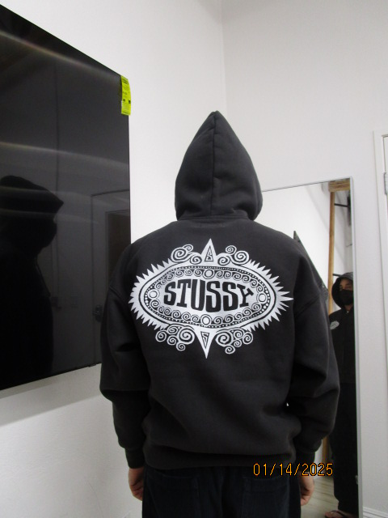
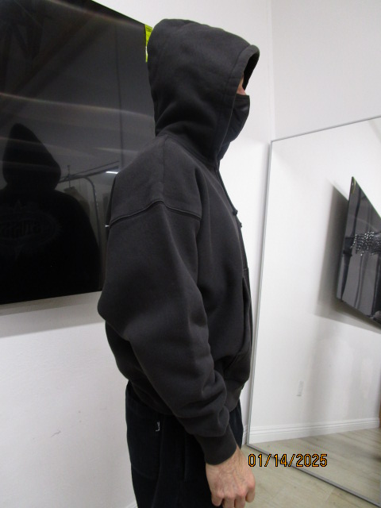
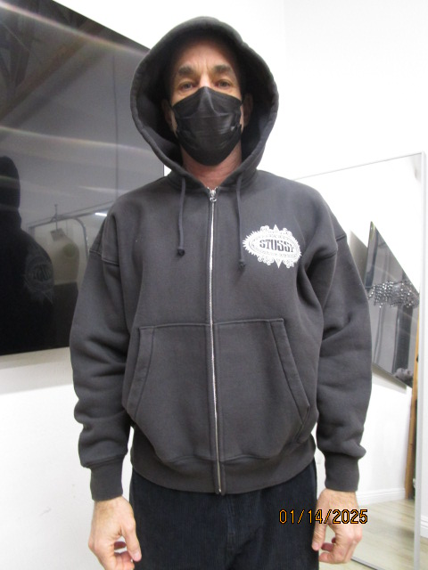
 | PICTURES FRONT

FRONT IS PULLING UP AT CENTER OR BODICE IS LONGER THAN ZIPPER , FRONT AND BACK AT BOTTOM MUST BE EVEN

PPS
STYLE# |  | 118592
DESCRIPTION |  | MANTRA ZIP HOOD
COLOR |  | FA25
SIZE |  | M | DATE: 4/1/2025

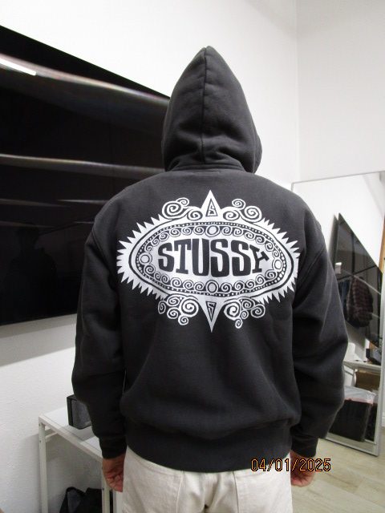
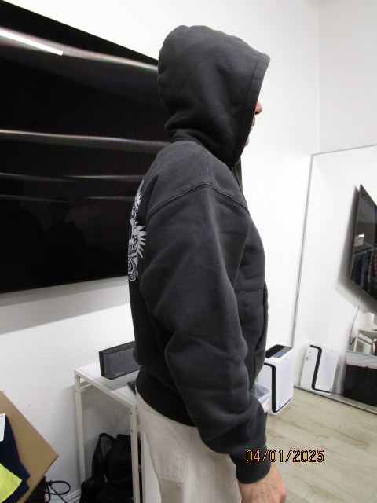
 | PICTURES FRONT

FRONT IS PULLING UP AT CENTER OR BODICE IS LONGER THAN ZIPPER , FRONT AND BACK AT BOTTOM MUST BE EVEN
Phần trước bị kéo lên ở giữa hoặc thân áo dài hơn dây kéo. Phần trước và sau ở mép dưới phải bằng nhau.

